Лист 1
Прайс-лист
МИР ПРЯЖИ

В валюте: руб. (курс 1).
Цены указаны на 07.08.2020

№ | Номенклатура/ Характеристика номенклатуры | Описание | Изображение | Артикул | Цена | Ед. | Остаток | Ссылка на сайт
 | Набор для вышивания крестом и бисером «Искусница» 032 (БМ) Пейзаж с ромашками | Набор для вышивания крестом и бисером «Искусница» 032 (БМ) Пейзаж с ромашками | 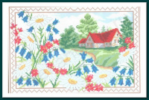 | 032 (БМ)_ISK | 200.00 |  |  | Изображение
 | Набор для вышивания крестом и бисером «Искусница» 032 (БМ) Пейзаж с ромашками |  |  |  | 200.00 | шт | 1 | Изображение
 | Набор для вышивания крестом и бисером «Искусница» 040БМ Букет нежных роз | Набор для вышивания крестом и бисером «Искусница» 040БМ Букет нежных роз |  | 040БМ_ISK | 475.00 |  |  | Изображение
 | Набор для вышивания крестом и бисером «Искусница» 040БМ Букет нежных роз |  |  |  | 475.00 | шт | 1 | Изображение
 | Набор для вышивания крестом и бисером «Искусница» 4029(БМ) Признание | Набор для вышивания крестом и бисером «Искусница» 4029(БМ) Признание | 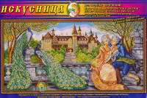 | 4029(БМ)_ISK | 722.00 |  |  | Изображение
 | Набор для вышивания крестом и бисером «Искусница» 4029(БМ) Признание |  |  |  | 722.00 | шт | 1 | Изображение
 | Набор для вышивания крестом и бисером «Искусница» 436 (БМ) Образ Остробрамская Пр. Богородицы | Набор для вышивания крестом и бисером «Искусница» 436 (БМ) Образ Остробрамская Пр. Богородицы | 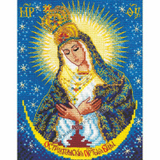 | 436 (БМ)_ISK | 135.00 |  |  | Изображение
 | Набор для вышивания крестом и бисером «Искусница» 436 (БМ) Образ Остробрамская Пр. Богородицы |  |  |  | 135.00 | шт | 1 | Изображение
 | Набор для вышивания крестом и бисером «Искусница» 570 Цветущий шиповник | Набор для вышивания крестом и бисером «Искусница» 570 Цветущий шиповник | 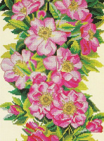 | 570_ISK | 312.00 |  |  | Изображение
 | Набор для вышивания крестом и бисером «Искусница» 570 Цветущий шиповник |  |  |  | 312.00 | шт | 1 | Изображение

